3 テムセル（別紙）
別紙
管理番号 | 3
製品名 | テムセルHS注
類別 | ヒト細胞加工製品 2.ヒト体性幹細胞加工製品
一般的名称 | ヒト（同種）骨髄由来間葉系幹細胞
新規・一変 | 新規
形状、構造、成分、分量又は本質 | 点滴静注用バッグ（ポリエチレン製チューブ付細胞凍結バッグ） 本品は、1バッグ（10.8mL）中に下記成分を含有する。 <<処方一覧表（右表）>> 本品は、骨髄液の採取時にブタ小腸粘膜由来ヘパリンを、製造工程でウシ胎仔血清及びブタすい臓由来トリプシンを使用している。 ＜本質（申請概要より）＞ ヒト骨髄液より分離した有核細胞をプラスチック表面上で培養し、固着する細胞を増殖させて得られる未分化状態を維持した細胞である。培養状態では紡錘形、剥離剤を用いて細胞懸濁液とした状態では球状を呈する。 | 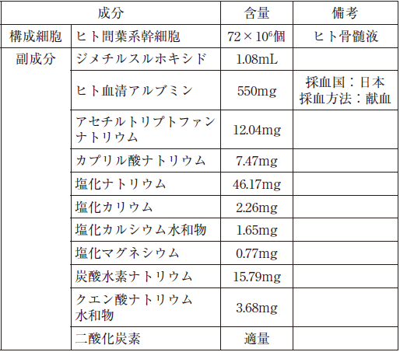
効能効果又は性能 | 造血幹細胞移植後の急性移植片対宿主病
用法及び用量又は使用方法 | 通常、体重1kg当たりヒト間葉系幹細胞として1回2×10^6個を、1バッグ当たり生理食塩液18mLで希釈して、4mL/分を目安に緩徐に点滴静注する。1週間に2回、投与間隔は3日以上とし、4週間投与する。なお、症状の程度に応じて、さらに1週間に1回、4週間投与することができる。
（細胞・組織の採取） | 製造原料として，健康成人骨髄液を使用
（医療機関における調製） | 1バッグ当たり生理食塩液18mLで希釈
製品取扱い上の注意（流通、使用、その他） | ＜使用上の注意＞ 1）使用時には水浴（37℃）中で急速に解凍し、生理食塩液で希釈する。希釈後は室温で保管し、3時間以内に投与を開始すること。 2）投与中は、細胞が沈殿して輸注バッグ中の細胞濃度が不均一になるおそれがあるため、時々輸注バッグを手で緩やかに揉むなどして混ぜること。 3）使用後の残液は確実に廃棄すること。
貯蔵方法及び有効期間等 | ＜貯蔵方法＞液体窒素（気相中），ポリエチレン製チューブ付細胞凍結バッグ （使用時には水浴（37℃）中で急速解凍、生理食塩液で希釈。希釈後は室温保管、3時間以内に投与開始） ＜有効期間＞ 60カ月 （投与液は3時間以内に投与開始（申請概要によると，6時間まで安定））
製造方法 ＜構成細胞の製造工程＞ | ＜構成細胞＞ 健康成人骨髄液から分離した有核細胞を拡大培養して得られるヒト間葉系幹細胞（hMSC）を構成細胞とする （構成細胞は，ヒト骨髄液より分離した有核細胞画分を接着培養にて増殖させて得られる，未分化状態を維持した同種のhMSC） ＜構成細胞の製造工程＞ 骨髄液の受入，■細胞分離，■ドナーセルバンク（DCB)ハーベスト，DCB凍結保存処方調製・封入およびDCB凍結からなるDCB工程，並びにDCB解凍，■投与細胞（PD)ハーベストからなるPD工程により構成される。 （実製造スケールでプロセス評価し，すべての工程が重要工程とされた。DCBは重要中間体で，液体窒素（気相）中で保管管理。DCBはMCBのように恒久的なものではなく，反復的に新たなドナーから作製される。同一のDCBから製造される製品は■～■バッグ。）
製造方法 ＜製品の製造工程＞ | 細胞懸濁液調製，充填・施栓，包装，凍結及び試験検査 （重要工程は充填・施栓工程。実製造スケールでプロセス評価された。） 工程内管理試験はすべて■で不明
工程内管理試験 | ＜構成細胞の製造工程＞ 工程内管理試験はすべて■で不明（CDBハーベスト及びPDハーベストに「■無菌性」を含む） ＜製品の製造工程＞ 工程管理項目はすべて■で不明
外来性感染性物質の安全性評価 | ＜構成細胞の製造工程＞ ヒト骨髄液，それ以外の生物由来原料等，について記載
開発途中の製造方法変更内容 | ＜構成細胞の製造工程＞ 計3回変更。 1回目は■の製法の変更：DCB工程における■及びDCBハーベストの方法（■），DCB凍結保存に用いる■，DCB保存容器の材質（■）の変更 2回目は■に製造方法の変更：製造所の変更，PD製造工程における■並びにPDハーベスト工程の方法変更（■） 3回目は市販用製法への変更：DCB工程における■及びDCBハーベストの方法の変更 ＜製品の製造工程＞ 計3回変更。 1回目は表示量（細胞数及び液量）及び封入量，並びに一次容器の包材（ポリエチレンビニルアセテートからポリエチレン）及び滅菌の方法（γ線滅菌からエチレンオキサイドガス滅菌），二次容器の材質（アルミから紙） ２，3回目は製造場所の変更 変更に際して，同等性/同質性評価において確認（詳細不明）。 ※構成細胞の製造工程変更の3回目は，変更時のプロセス評価において不適合ロットあり，ただし製造工程に起因せずドナーの個体差に起因と説明。
特性解析 | ＜構成細胞の製造工程＞ DCB及び構成細胞の特性解析 ＜製品の製造工程（内容は「製造工程の評価」に相当）＞ 製造工程由来不純物のうちFBSについて，主要成分BSAの残留量
製造工程の評価 | ＜構成細胞の製造工程＞ 細胞遺伝学的安定性，細胞洗浄工程の洗浄能 ＜製品の製造工程＞ 「特性解析」の項参照
製造工程由来不純物 | ＜製品の製造工程＞ 残存可能性のある製造工程由来不純物：FBS，ブタ膵臓由来トリプシン
（構成細胞の管理） | ＜構成細胞の製造工程＞ DCBの規格及び試験方法，DCBの安定性
製造方法（製品の製造工程） | ＞＞構成細胞の製造工程に併記しました。
（ベリフィケーション） | 原料である骨髄液の品質特性に由来する製造工程の変動要因が特定されておらず、プロセスバリデーション結果だけでは不十分との審査結果に基づきベリフィケーションを実施することになった
規格及び試験方法 ＜申請時＞ | ＜試験項目および試験方法＞ 1バッグ（10.8mL）中にヒト間葉系幹細胞72×10^6個を含有する（凍結及び解凍時の欠損を考慮して■×10^6個充填されている） ＜製品の試験項目（試験方法）＞ 性状（目視），確認試験ー細胞表面抗原(1)（フローサイトメトリー■）確認試験ー細胞表面抗原(2)（フローサイトメトリー■），純度試験ｰ細胞生存率（■），純度試験ー培地由来成分（■），■（■），■（■，■，■），充填容量（重量），不溶性異物（目視），エンドトキシン（JP比色法），無菌（JP直接法），マイコプラズマ（JP参考情報 培養法，JP参考情報DNA染色法），定量法（■）
規格及び試験方法 ＜承認時＞下線部が変更箇所 | 1バッグ（10.8mL）中にヒト間葉系幹細胞72×106個を含有する（凍結及び解凍時の欠損を考慮して■×10^6個充填されている） ＜製品の試験項目（試験方法）＞ 性状（目視），確認試験ー細胞表面抗原(1)（フローサイトメトリー■）確認試験ー細胞表面抗原(2)（フローサイトメトリー■），純度試験ｰ細胞生存率（■），純度試験ー培地由来成分（■），■（■），■（■，■，■），採取容量（JP採取容量試験），不溶性異物（JP注射剤の不溶性異物検査法 第1法），エンドトキシン（JP比色法），無菌（直接法），マイコプラズマ（PCR法），定量法（■）
追加試験の種類 | 製品については上記参照 工程管理については，ベリフィケーション参照
規格変更内容 | 「規格及び試験法＜承認時＞参照」
安定性 | 長期保存試験：液体窒素（気相中）60箇月 （投与液の安定性は，3時間以内に投与開始と設定された。投与液の安定性試験では調製後3，６，24，30時間で試験（室温，照度1000±500Lx）し，■時間までは■%以上であり，調製後■時間以降ではロットによるばらつきがみられた。申請概要によると，６時間までは安定）
審査の概略 | 製造方法並びに規格及び試験方法について，品質は適切に管理されていると判断。ただし，以下に関して追加説明を求められた：1.外来性感染性物質の安全性（1-1.ヒト骨髄液におけるドナースクリーニングの再検査について，1-2.ヒト骨髄液に含まれるヘパリンナトリウム注射液のウィルス安全性について），2.ベリフィケーションの実施について，3.DCBの安定性について，4.本品とProchymalとの異同について。 安定については使用期間は妥当と判断。
審査の概略（コメントの概略） | <3.製造方法並びに規格及び試験方法等に関する資料> 1-1.生原基第3-1(3)ウのウィンドウピリオドを勘案した再検査または管理がされおらず，安全性が担保されているとは言い難いが，ICH-Q5Aを踏まえてウィルス等の否定試験がされておりリスクは許容範囲。 1-2.ヒト骨髄液採取時に使用するヘパリンナトリウム注射液の生原基適合について確認結果を了解。 2.原料である骨髄液の品質特性に由来する製造工程の変動要因が特定されているとは言えず，プロセスバリデーションでは不十分なので，ベリフィケーションによる品質管理戦略が必要。見直し結果を了承。 3.DCBが骨髄液ドナーごとに作製されることから，保存安定性についてもロットごとにベリフィケーションするべき。 4.Prochymal導入後製造方法変更ごとに同等性/同質性を確認しているが，原料である骨髄液の品質特性が十分に解析されておらず，同等/同質と判断できない。 <4.安定性に関する資料> 提示された資料から，製品の有効期間と投与液の保管条件・使用までの時間について妥当と評価した。

6 キムリア（別紙）
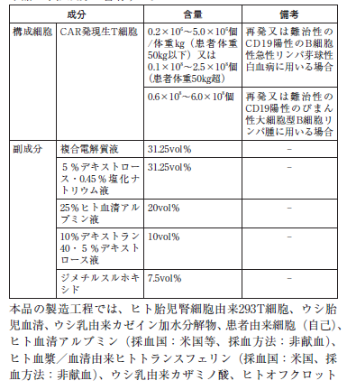
別紙
管理番号 | 6 | 表１
製品名 | キムリア点滴静注
類別 | ヒト細胞加工製品 一．ヒト体細胞加工製品
一般的名称 | チサゲンレクルユーセル
新規・一変 | 新規
形状、構造、成分、分量又は本質 | 遺伝子組換えレンチベクターを用いて、CD19を特異的に認識するキメラ抗原受容体発現遺伝子を患者由来のT細胞に導入した製品 本品は下記成分（表１）を含有する。
効能効果又は性能 | CD19陽性再発又は難治性の(a) B細胞性急性リンパ芽球性白血病又は(b) びまん性大細胞型B細胞リンパ腫
用法及び用量又は使用方法 | 投与直前に本品を解凍し、単回静脈内投与（静脈内輸注） (a)0.2×10^6～5.0×10^6個/体重㎏（患者体重50㎏以下）又は0.1×10^8～2.5×10^8個（患者体重50㎏超） (b)0.6×10^8～6.0×10^8個
（細胞・組織の採取） | 1 ．白血球アフェレーシス 十分量のTリンパ球を含む非動員末梢血単核球を採取する。 2 ．白血球アフェレーシス産物の凍結保存 採取後速やかに白血球アフェレーシス産物を調製し、液体窒素気相下で凍結保存する。 3 ．白血球アフェレーシス産物の輸送 凍結保存した白血球アフェレーシス産物を、梱包して本品製造施設へ輸送する。
（医療機関における調製） | 無
製品取扱い上の注意（流通、使用、その他） | 凍結した状態で本品を受領し、使用直前まで液体窒素気相下で凍結保存する。
貯蔵方法及び有効期間等 | 液体窒素気相下、直接容器に記載された使用期限内に使用すること
製造方法 | ウイルスベクター製造工程：WCBの解凍、細胞培養、プラスミドトランスフェクション、■、■、ハーベスト、清澄化、■、■クロマトグラフィー、■、■、限外ろ過、■、■、無菌ろ過、■、充填、保管及び試験 構成細胞及び製品の製造工程：白血球アフェレーシス産物の解凍・洗浄、CD3/CD28 磁気ビーズ■、遺伝子導入工程■、■、遺伝子導入細胞培養■、遺伝子導入細胞培養■、■、ハーベスト、調製、充填、凍結、保管及び試験
工程内管理試験 | 情報なし
外来性感染性物質の安全性評価 | ＜ウイルスベクター製造時の原材料＞ 産生用細胞（293T細胞）：ICHQ5A(R1), Q5B及びQ5Dによる特性解析及び純度試験 FBS（ニュージーランド及びオーストラアを原産国とする健康なウシ血液由来、γ線照射）：外来性ウシウイルス否定、エンドトキシン、無菌、マイコプラズマ否定） カゼイン加水分解物（ニュージーランド及びオーストラアを原産国とする健康なウシ乳由来、フィルターろ過及び高温加熱滅菌処理） ＜ウイルスベクター未精製バルク及びEoPC> 外来性ウイルス試験（in vitroウイルス）、ウシウイルス、マイコプラズマ、バイオバーデン、RCL（■細胞との共培養後の■に対する■試験） ＜構成細胞製造時の原材料＞ 患者由来末梢血単核球：生物由来原料基準に適合、問診、血清学的検査（HBV, HCV、HIV） その他：ヒト血清アルブミン①②、ヒトトランスフェリン、カザミノ酸、ヒトオフクロット血清、抗■抗体（マウスハイブリドーマ細胞）、抗■抗体（マウスハイブリドーマ細胞） いずれも生物由来原料基準への適合性が確認された
開発途中の製造方法変更内容 | ＜ウイルスベクター＞ ■製法（薬理試験） ■製法（安全性、薬物動態、薬理、臨床試験） ■製法（臨床試験） 製法X（臨床試験、製造販売） ＜構成細胞＞ 製法A→製法B→製法C→製法B
特性解析 | ＜ウイルスベクター＞ ベクター濃度■、ベクター粒子、■コピー数、■力価、粒子対感染性比、■力価、MOI、総残存DNA、宿主細胞由来DNA、プラスミド由来DNA、■、宿主由来タンパク質、■、残存BSA、■、マイコプラズマ、in vitro ウイルス、ウシウイルス、RCL、バイオバーデン、エンドトキシン、■ ＜遺伝子改変した構成細胞＞ - αCD19CAR発現T細胞の細胞障害活性、サイトカイン産生、増殖及び生存、in vitro 増殖性試験、ウイルスベクターの遺伝子挿入解析- CTL019導入T細胞の細胞障害活性 ＜構成細胞＞ 構造及び物理化学的特性：導入遺伝子解析、ウイルスベクターの遺伝子挿入解析、挿入突然変異解析、免疫表現型、T細胞サブセット解析（CAR、CD４、CD8、■、生存率、遺伝子導入数、CAR発現割合、■ 生物学的特性：■、CD19抗原特異的刺激応答性IFN-γ分泌量、CD19抗原特異的細胞詳細活性、細胞増殖能 純度：目的外細胞、視細胞、RCL、残存ウイルスベクター、■、オフクロット血清、■、■、ヒトトランスフェリン、■、■、■、■、■、■、■
製造工程の評価 | ウイルスベクターの製造工程：実生産スケールでのPV実施 構成細胞及び製品の製造工程：実生産スケールでのプロセス評価実施
製造工程由来不純物 | ＜ウイルスベクター＞ RCL、宿主細胞由来DNA,プラスミド由来DNA、不純物A、B及びC、宿主由来タンパク質 ＜標的細胞＞ RCL,残存ウイルスベクター、不純物D、オフクロット血清、不純物E,、ヒトトランスフェリン、不純物F、不純物G、不純物H、不純物I、不純物J、不純物K、不純物L
（構成細胞の管理） | 情報なし
（プラスミドの管理） | プラスミド産生用細胞：宿主細胞の確認・純度、溶菌ファージ、■、DNA均一性、確認試験、制限酵素マッピング、プラスミド配列、生存率及びプラスミド保持率 プラスミド：■、■、■、■、■、エンドトキシン、■、バイオバーデン
（ウイルスベクターの管理） | ウイルスベクター産生用細胞：純度試験、外来性感染性物質に対する試験（in vitro ウイルス試験、in vivo ウイルス試験、in vitro ウシウイルス試験、in vitro ブタウイルス試験、TEM観察、逆転写酵素活性、ブタサーコウイルス、AAV、ヒトウイルス、無菌、マイコプラズマ） ウイルスベクター：■コピー数、性状、確認試験、■純度試験（不純物A,、不純物B、宿主細胞由来DNA及びプラスミド由来DNA、エンドトキシン、無菌、マイコプラズマ、ウイルス（未精製バルクハーベストに対する外来性試験及びウシウイルス試験）、RCL（感染性試験）、ウイルス力価、■、粒子対感染性比
製造方法（製品の製造工程） | （構成細胞と合わせて記載）
（ベリフィケーション） | ベリフィケーションにおけるモニタリング項目： ■構成制帽に対する特定解析が設定されている ■状態、■、■細胞、■細胞、■細胞、■T細胞、■T細胞、■T細胞、■T細胞、■T活性
規格及び試験方法 | 性状、確認試験（遺伝子導入されたCAR遺伝子）、純度試験（導入遺伝子コピー数、T細胞率、残存CD19陽性B細胞率、細胞生存率、残存ビーズ数）、エンドトキシン、マイコプラズマ、、無菌、RCL（VSV-G DNA）、CAR発現T細胞率、IFN-γ分泌能、含量（CAR発現生T細胞数及び総生細胞数）
追加試験の種類 | 情報なし
規格変更内容 | 情報なし
安定性 | ＜ウイルスベクター＞ 長期保存安定性試験：-90～-60℃（保存形態：ブロモブチルゴム栓及びガラスバイアル） 加速試験：-20℃（保存形態：ブロモブチルゴム栓及びガラスバイアル） 苛酷試験：■℃（保存形態：ブロモブチルゴム栓及びガラスバイアル） 有効期間：ブロモブチルゴム栓及びガラスバイアルを用いて■℃で保存するとき、■ヵ月 ＜製品＞ 長期保存安定性試験：-120℃以下（保存形態：ガンマ線滅菌EVA製バッグ） 使用時安安定性試験：5℃、20～25℃、37℃（保存形態：ガンマ線滅菌EVA製バッグ） 有効期間：ガンマ線滅菌EVA製バッグを用いて-120℃以下で保存するとき、9カ月。解凍後直ちに投与を開始し、室温で30分以内に投与を完了すること。
審査の概略 | ＜ウイルスベクターの管理＞ 申請時は構成細胞に遺伝子導入する際に用いる材料とされていおり、規格及び試験方法による管理がされていなかった。機構は本品の製造のおけるウイルスベクターの重要性を踏まえ、重要中間体として位置づけによる製造方法の管理、原薬相当の位置づけによる別紙規格による規定を求めた。また、ウイルスベクターの製造工程に外来性ウイルス等に対する不活化及び除去工程がないことから、未精製バルクハーベストに対する外来性感染性物質の試験は規格として管理することを求めた。 ＜製品の品質管理戦略＞ 申請製法と同一の製法で承認された米国で、製造販売後に複数ロットで規格の逸脱が認められたことに関して、PVでも工程性能の変動に起因する規格からの逸脱が認められており、自己由来原料を用いる製造することによる変動因子の管理の困難さや工程評価のバラつきから現在は幅広の管理とならざるを得ない。そのため今後の製造においてベリフィケーションによる品質確保が必要である。特に現時点で有効性との関連性が想定されるpCQAについても管理する必要がある。申請者は、pCQAの項目について、製造工程の一貫性を確認するための■をベリフィケーションプランに規定するとし、機構は、pCQAの項目の適切性はGCTP調査において確認することとし、回答を了承した。 ＜ヒト血清アルブミンとヒトトランスフェリンのウイルス安全性の確保について＞ 承認申請時、これらの製造法工程のウイルス不活化/除去能に関する詳細な工程評価結果が提示されていなかった。機構は具体的なデータに基づく説明するように求めたため、申請者は評価結果を提出し、これらの生物由来原料基準への適合性が確認された。

9 ネピック（別紙）
別紙
管理番号 | 9
製品名 | ネピック
類別 | ヒト細胞加工製品 02 ヒト体性幹細胞加工製品
一般的名称 | ヒト（自己）角膜輪部由来角膜上皮細胞シート
新規・一変 | 新規
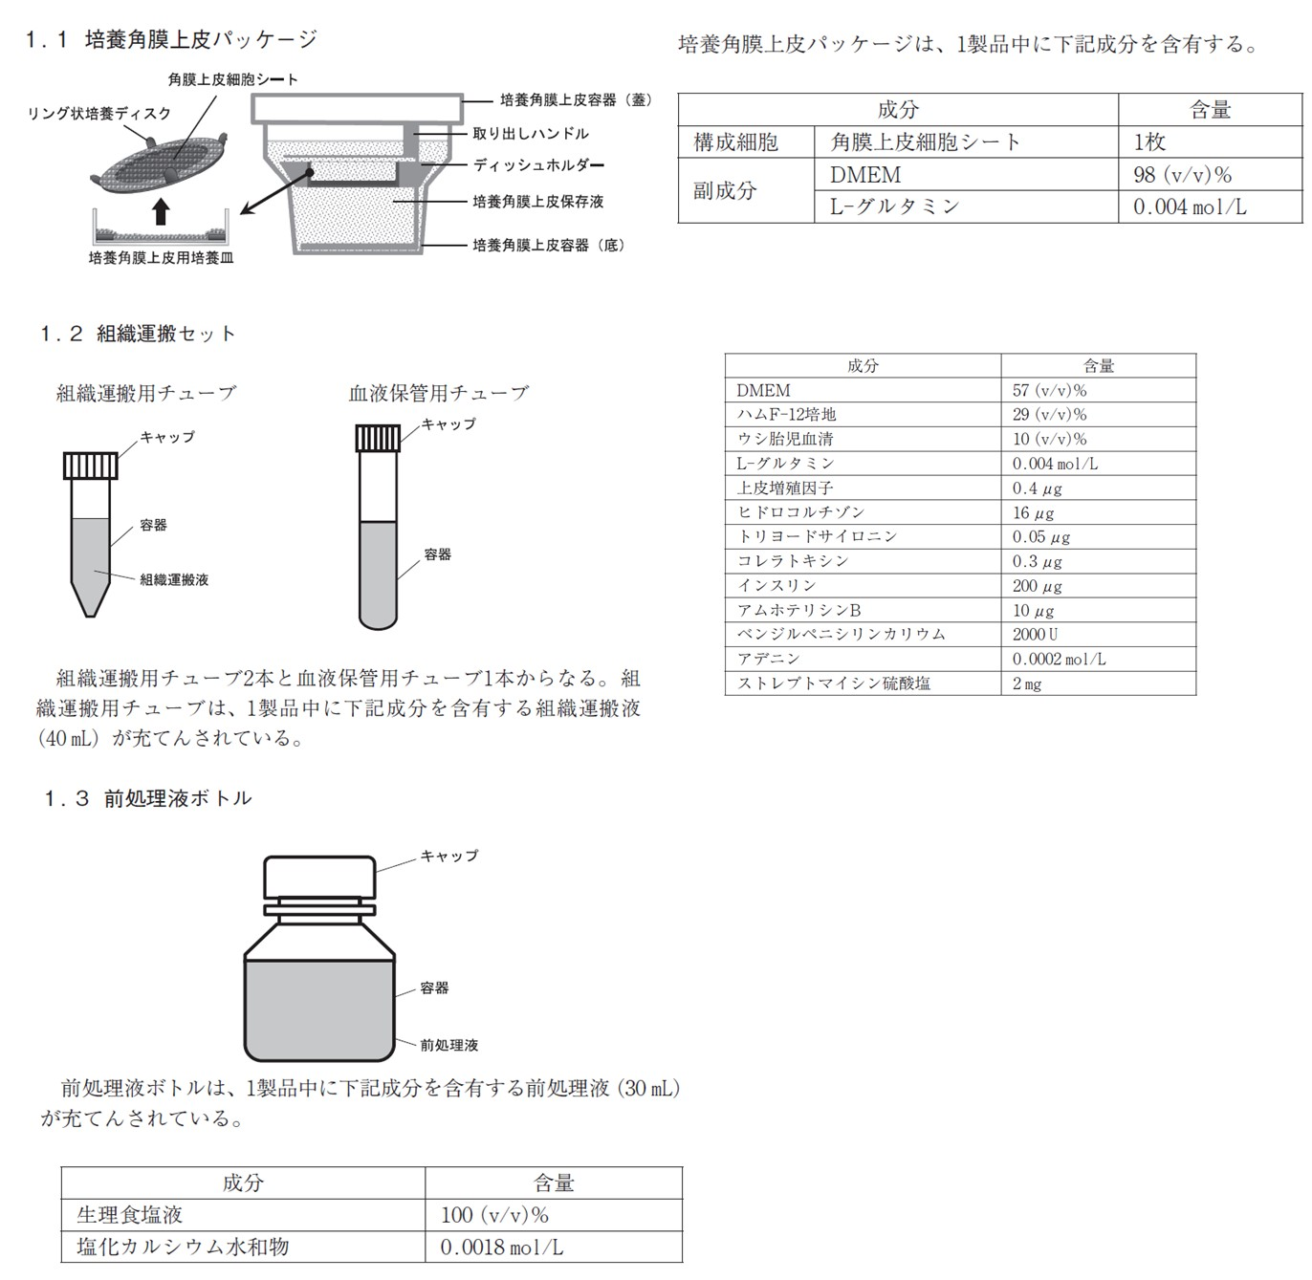
形状、構造、成分、分量又は本質 | 本品は、角膜上皮細胞シートを含む1.1 培養角膜上皮パッケージを主構成体、1.2 組織運搬セット及び1.3 前処理液ボトルを副構成体とする。主構成体は、患者自身より採取した角膜輪部組織から分離した角膜上皮細胞をシート状に培養して製した培養角膜上皮パッケージである。また、副構成体は、医療機関において採取した角膜輪部組織を運搬するための組織運搬用チューブ及び保管用血液を運搬するための血液保管用チューブからなる組織運搬セットと、角膜上皮細胞シートを培養皿から剥離するために用いる前処理液ボトルである。（1.1、1.2及び1.3は右の枠外図を参照）
効能効果又は性能 | 角膜上皮幹細胞疲弊症。ただし、以下の患者を除く。 ・スティーブンス・ジョンソン症候群の患者 ・眼類天疱瘡の患者 ・移植片対宿主病の患者 ・無虹彩症等の先天的に角膜上皮幹細胞に形成異常を来す疾患の患者 ・再発翼状片の患者 ・突発性の角膜上皮幹細胞疲弊症患者
用法及び用量又は使用方法 | ＜角膜上皮細胞シート製造時に行う事項＞ 1. 患者の採取眼（本品を移植予定の眼の対側眼）から、炎症、感染等がないことが確認でき、結膜化がないことが確認できる部位の角膜輪部組織を2×3 mm程度採取する。採取した角膜輪部組織は組織運搬用チューブに入れて、製造業者に輸送する。 2. 通常の手技に従って、血液を採取する。採取した血液は、血液保管用チューブに入れて製造業者に輸送する。この血液は、保管サンプルとして用いる。 ＜角膜上皮細胞シート移植時に行う事項＞ 前処理液を用いて角膜上皮細胞シートを洗浄及び浸漬した後、角膜上皮細胞シートを培養角膜上皮用培養皿からリング状培養ディスクごと剥離する。眼表面に存在する結膜瘢痕組織を可能な限り除去した後、角膜輪部領域を含む患者の眼表面に角膜上皮細胞シートを移植する。必要に応じて角膜上皮細胞シートの周縁部を縫合する。移植後に治療用コンタクトレンズを装着し、必要に応じて瞼板縫合術等を実施する。
（細胞・組織の採取） | 「用法及び用量又は使用方法」の欄を参照。
（医療機関における調製） | 「用法及び用量又は使用方法」の欄を参照。
製品取扱い上の注意（流通、使用、その他） | 採取する角膜輪部組織は、基底層を含む健常な組織とすること。 培養角膜上皮パッケージが出荷されない可能性及び移植された角膜上皮細胞シートが生着しない可能性もあるため、他の治療法への変更についてあらかじめ考慮しておくこと。 角膜上皮細胞シートは、乾燥を防ぐため、移植直前まで培養角膜上皮用培養皿内で前処理液に浸漬しておくこと。 角膜上皮細胞シートをのせる前に、眼表面の水分を除去しておくこと。 眼表面にのせた後は、乾燥を防ぐため、眼内灌流液等を角膜上皮細胞シート状にゆっくりと滴下すること。
貯蔵方法及び有効期間等 | 1. 培養角膜上皮パッケージ 輸送容器内で保管すること。容器内の温度は20～28℃とし、容器の水漏れに注意し、高温、多湿、直射日光のあたる場所を避けて保管すること。有効期間は培養角膜上皮容器への封入完了より60時間。 2. 組織運搬用チューブ 輸送容器内で保管すること。容器内の温度は2～20℃とし、容器の水漏れに注意し、高温、多湿、直射日光のあたる場所を避けて保管すること。有効期間は組織運搬セットの出荷より168時間。 3. 前処理液ボトル 室温にて保存すること。前処理液の充填より1年以内。
製造方法 | 主構成体である培養角膜上皮パッケージの製造工程は、フィーダー細胞（マウス由来の3T3-J2細胞）の製造及び角膜上皮細胞シートの製造からなる。フィーダー細胞の製造工程は、■、■及び■の各工程からなる。■が重要工程とされている。角膜上皮細胞シートの製造工程は、角膜輪部組織の受入れ、■、■、■、■、■、■、■、包装・表示、検査及び梱包・出荷の各工程からなる。重要工程は、■の各工程とされている。 副構成体の組織運搬セットの製造工程は、■（■）、組織運搬セットの包装・表示及び組織運搬セットの梱包・出荷の各工程からなる。前処理液ボトルの製造工程は、■（■）、前処理液ボトルの包装・表示・貯蔵及び前処理液ボトルの梱包・出荷の各工程からなる。
工程内管理試験 | フィーダー細胞：■ 培養角膜上皮パッケージ：■ 組織運搬セット：■工程（■、■、無菌試験、エンドトキシン試験） 前処理液ボトル：■
外来性感染性物質の安全性評価 | 角膜輪部組織：本品の原料となる角膜輪部組織は、生物由来原料基準（平成15年厚生労働省告示第210号）に適合している。 角膜輪部組織以外の生物由来原料等：本品の製造工程で使用する3T3-J2細胞、ブタトリプシン、ウシ胎児血清、仔ウシ血清及びウシ血清は、いずれも生物由来原料基準（平成15年厚生労働省告示第210号）に適合している。
開発途中の製造方法変更内容 | 主構成体の治験時の製造方法から申請製法への主な変更点は、以下のとおりである。 ■に使用する■及び■として、■及び■を追加 最終製品の■の変更
特性解析 | 細胞種：■免疫染色評価（■） 免疫組織学的解析：■免疫染色評価（■） サイトカイン分泌能：ELISA（■） コロニー形成能：■
製造工程の評価 | 製造工程由来不純物の除去
製造工程由来不純物 | ウシ由来血清、フィーダー細胞、抗生物質、コレラトキシン及び不純物A
（構成細胞の管理） | 情報なし
製造方法（製品の製造工程） | 該当せず
（ベリフィケーション） | 本品に求められる品質特性は、生細胞数、生細胞率、■、■、■、無菌等とされた。 規格及び試験方法の欄に記載の主構成体の内容により構成されるベリフィケーションによる品質管理戦略が構築されている。
規格及び試験方法 | 主構成体＜試験項目（試験方法）＞ ■（■）、生細胞密度（■）、生細胞率（■）、■細胞含有率（免疫染色■）、■細胞含有率（免疫染色■）、フィーダー細胞残存率（免疫染色■）、ウシ血清アルブミン残存量（ELISA）、無菌試験（メンブランフィルター法（日本薬局方）（培養期間■日））、マイコプラズマ否定試験（核酸増幅法（日本薬局方参考情報））、エンドトキシン試験（ゲル化法又は比濁法（日本薬局方））、物性試験（■） 副構成体＜構成体（試験項目）＞ 組織運搬セット（■、■、■）、前処理液ボトル（■、■、無菌試験、■）
追加試験の種類 | ■を重要品質特性とし、最終製品の■をベリフィケーション項目に設定することとした。また、角膜上皮細胞シートとしての■を■を採用した。副構成体の容器完全性を管理することとした。
規格変更内容 | 副構成体の容器完全性
安定性 | 主構成体の安定性：治験時製法で製造した3ロット、保存条件：20℃、28℃、実施期間：60、■時間、保存形態：一時容器、結果：いずれの保存条件においても品質特性に明確な変化は認められなかった。以上より、主構成体の有効期間は、20～28℃で保存するとき、60時間と設定された。
審査の概略 | 無菌試験について 申請時には、主構成体の規格試験における無菌試験として、出荷■日前の■を検体とし、第十七改正日本薬局方無菌試験法メンブランフィルター法の培養期間を■日間に短縮した試験が設定されていた。機構は、日局に準じてはいるものの培養期間が短縮されていたことから、■等の発育が遅い菌に対する検出能を検討した結果を提示するとともに、他の微生物迅速試験法との比較検討結果に基づき、設定された試験法の適切性について説明するよう求めた。申請者は、発育の遅い菌に対する当該試験法の検出能を提示するとともに、他の微生物迅速試験法と比較検討した結果、当該試験法の方が高い検出能を示したことから、設定した試験方法は適切であると説明した。機構が考察した内容は以下のとおりである。有効期間が60時間と限られている本品の無菌性確保のための戦略として、製造工程中の■を検体とした無菌試験の成績に基づき出荷判定を実施することはやむを得ず、また、追加の検討結果から、申請者が設定した試験方法を主構成体の規格試験に設定し出荷判定を行うことは可能と判断した。 ■について 角膜上皮細胞により形成される角膜上皮は、■、申請時の主構成体の工程内管理試験、規格及び試験方法等において、■を評価する試験は設定されていなかった。機構は、本品は角膜上皮細胞をシート状に培養し眼表面に移植する製品であることから、■は重要品質特性とすべきであり、出荷に際して、■を設定する必要があると判断した。 これを受け申請者は、■を重要品質特性とし、最終製品の■をベリフィケーション項目に設定することとした。また、角膜上皮細胞シートとしての■を■を採用した。機構は、申請者の対応を了承した。 ベリフィケーションについて 申請時には、ベリフィケーション項目として、工程内管理試験、規格及び試験方法の他には、工程パラメータのうち■工程の■が設定されていた。機構は、ベリフィケーション項目として、製品の品質を担保する上で重要と考えられる培養条件等の製造パラメータ、■における■、■及び■における■を追加する必要があると判断した。 これを受け申請者は、リスク評価に基づき、ベリフィケーション項目として、重要な製造工程パラメータ、工程内管理試験、並びに最終製品の規格及び試験方法に■の項目を設定した。機構は、リスク評価に基づき製品の品質を確保するうえで重要と考えられる項目がせていされていることから、申請者が設定した品質管理戦略を了承した。 副構成体の管理について 副構成体である組織運搬用チューブ及び前処理液ボトルについて、申請時には、■の容器完全性試験が実施されていなかった。機構は、組織運搬用チューブ及び前処理液ボトルについて、容器完全性を管理する必要があると判断した。 これを受け申請者は、副構成体の容器完全性について、以下のように説明した。■を製造工程において規定することにより、組織運搬用チューブ及び前処理液ボトルの容器完全性を管理することとした。なお、上記の対応に伴い、組織運搬セット及び前処理液ボトルの工程内管理試験に設定した「■」、並びに規格及び試験方法に設定した■に対する「■」は実施しないこととした。機構は、申請者の対応を了承した。 安定性について 機構は、提出された資料から、主構成体の貯法及び有効期間の設定を了承した。

